2do Trimestre 2026
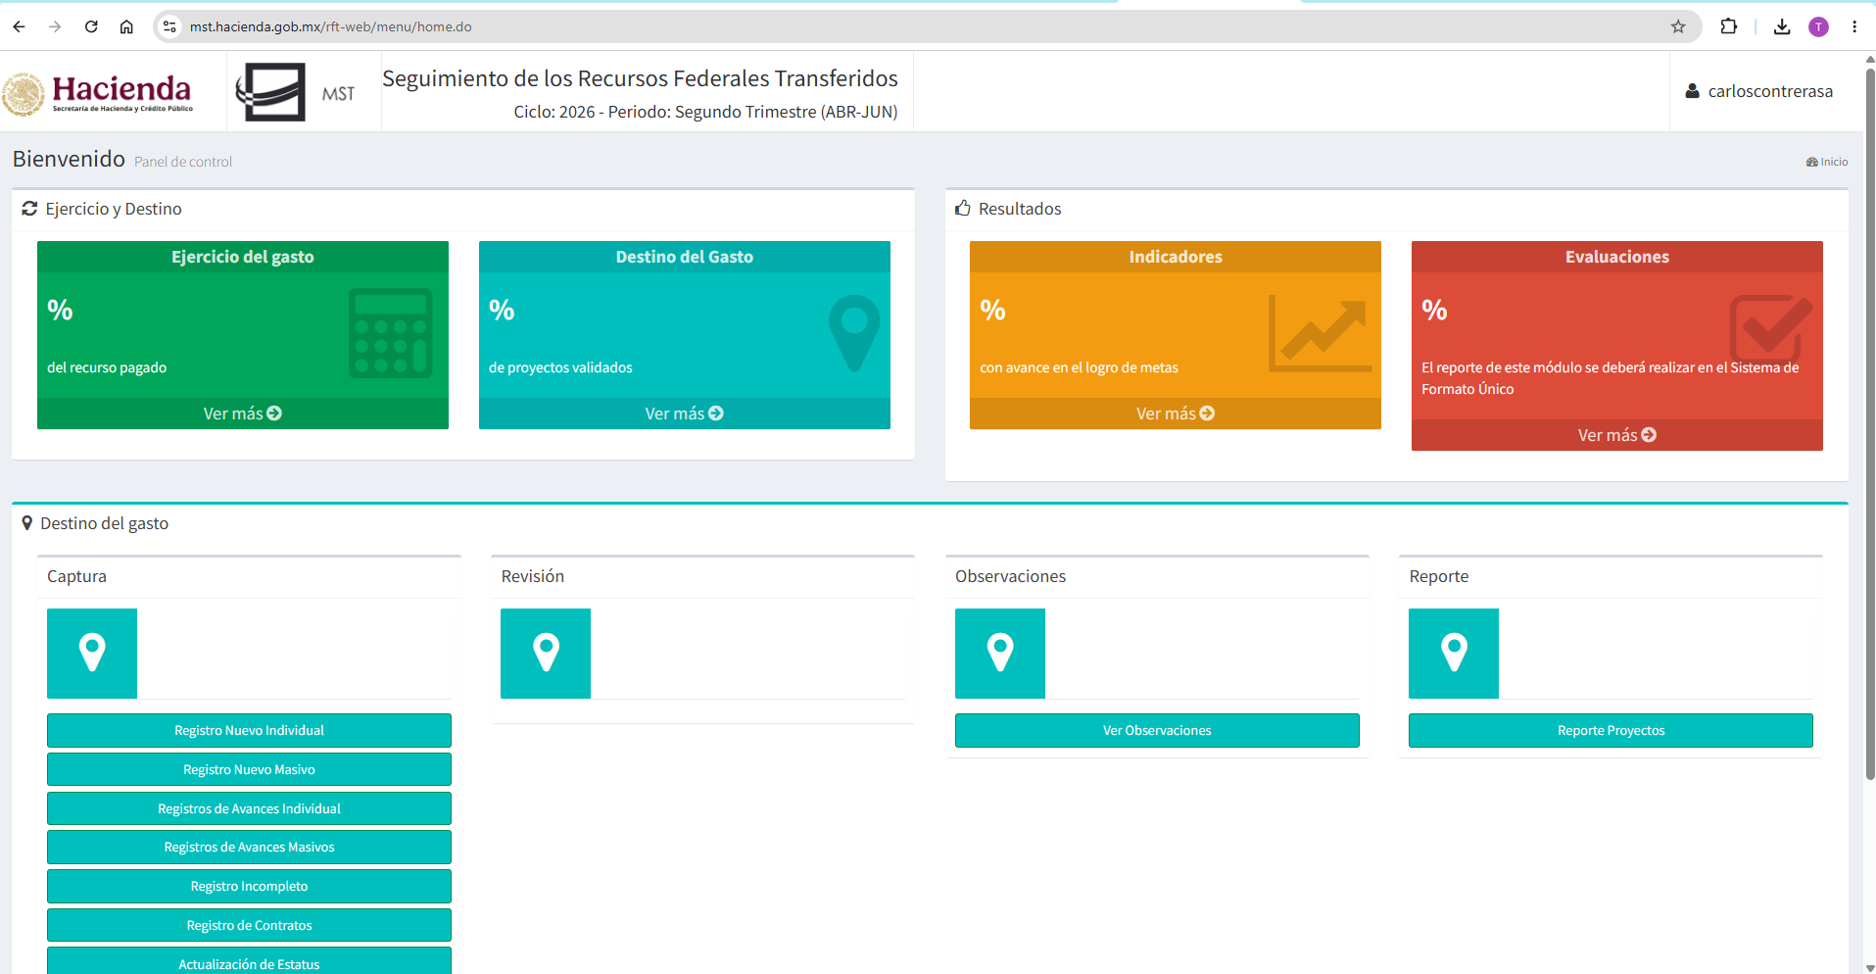
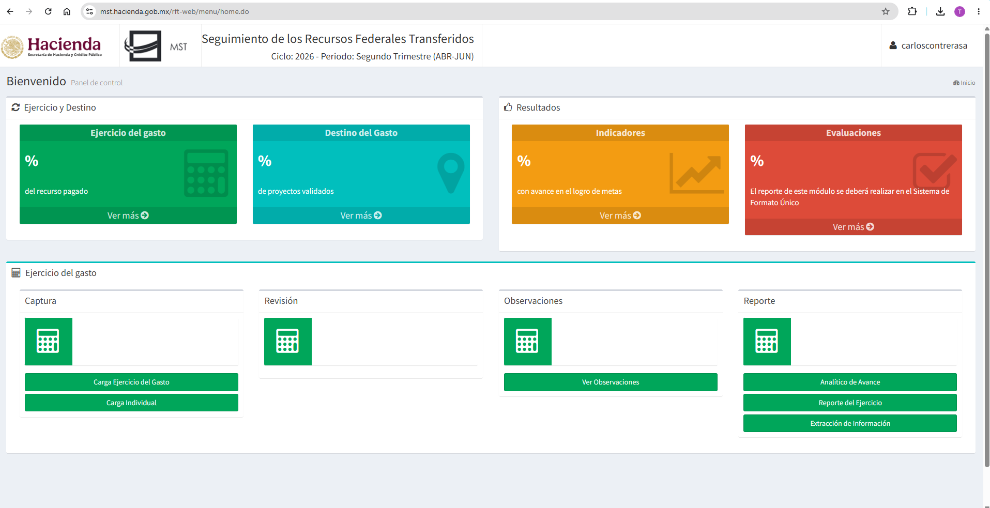
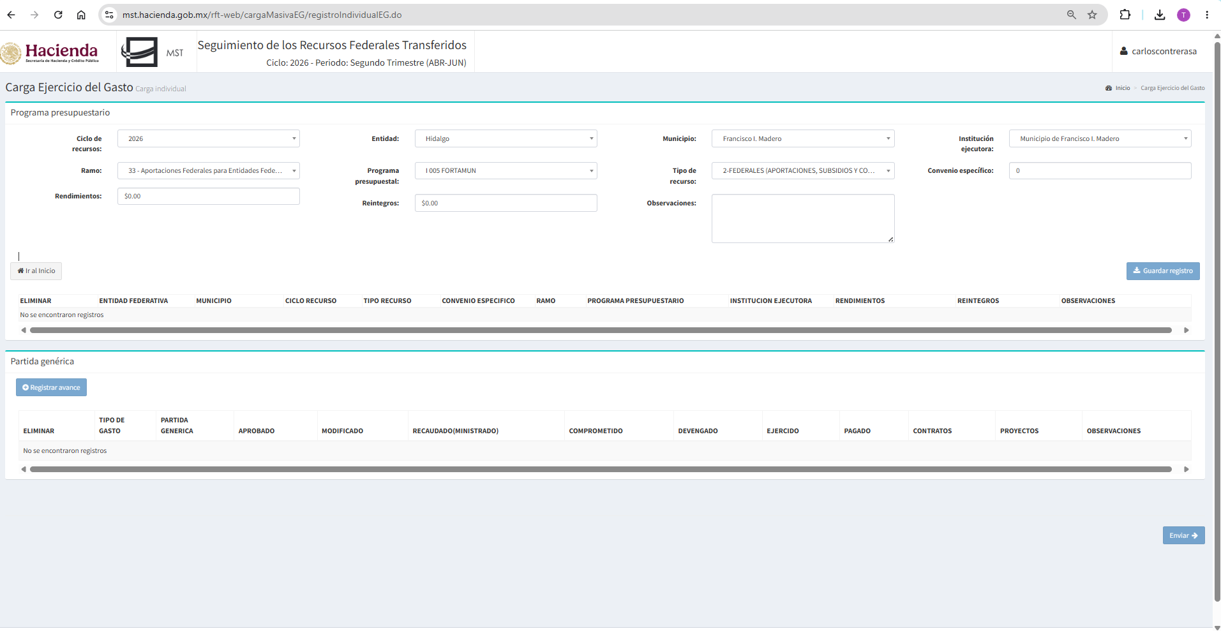
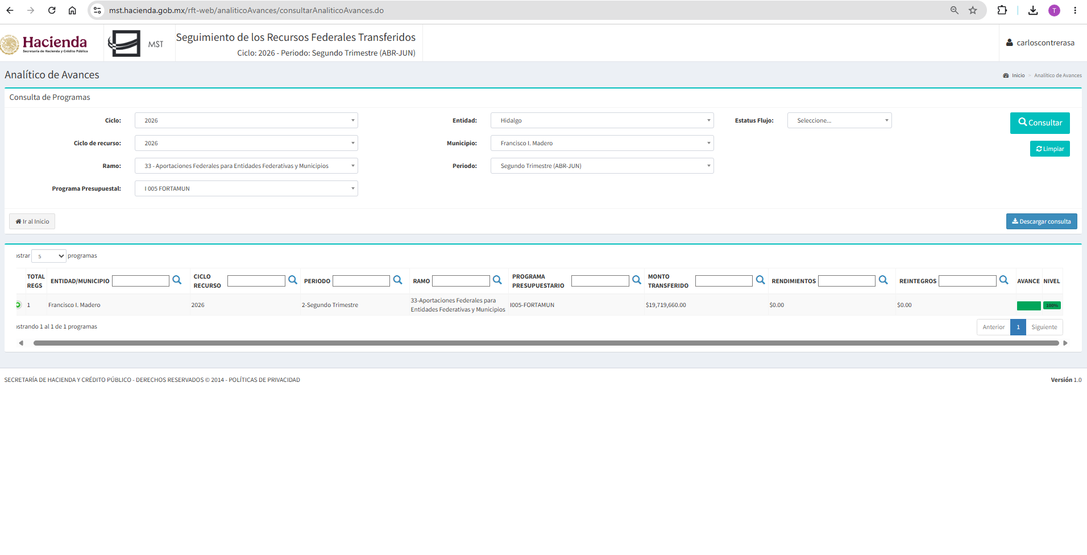
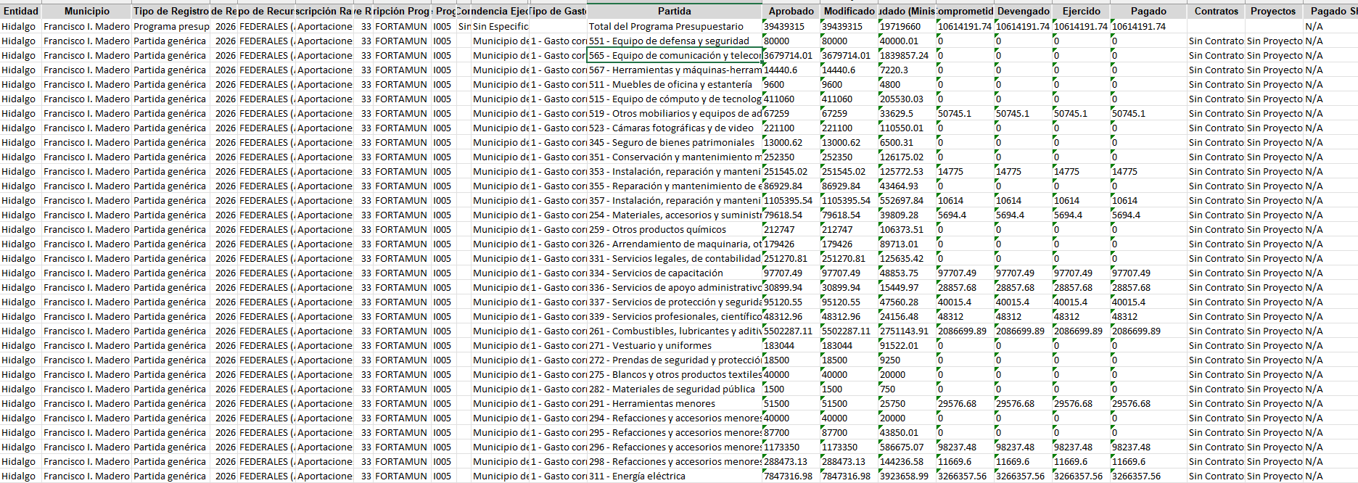

MUNICIPIO DE FRANCISCO I. MADERO, HIDALGO
FORMATO DE INFORMACIÓN DE APLICACIÓN DE RECURSOS DEL FORTAMUN
DEL 01 DE ENERO AL 30 DE JUNIO DE 2026

DESTINO DE LAS APORTACIONES (RUBRO ESPECÍFICO EN QUE SE APLICA) | MONTO PAGADO
Sueldos base al personal permanente | $3,067,396.74
Prima Quinquenal | $4,766.76
Prima de Vacaciones y Dominical | $67,138.45
Horas Extraordinarias | $52,437.59
Cuotas para el fondo de ahorro y fondo de trabajo | $336,280.41
Prestaciones establecidas por condiciones generales de trabajo | $99,850.00
Estímulos | $466,500.00
Materiales, accesorios y suministros médicos | $5,694.40
Combustibles, lubricantes y aditivos | $2,086,699.89
Herramientas menores | $29,576.68
Refacciones y accesorios menores de equipo de transporte | $98,237.48
Refacciones y accesorios menores de maquinaria y otros equipos | $11,669.60
Servicio de Energía Eléctrica | $3,266,357.56
Servicios de capacitación | $146,056.00
Servicios de apoyo administrativo, fotocopiado e impresión | $28,857.68
Servicios de protección y seguridad | $40,015.40
Instalación, reparación y mantenimiento de equipo de cómputo y tec | $14,775.00
Instalación, reparación y mantenimiento de maquinaria, otros equipo | $10,614.00
Impuestos y derechos | $206,390.00
Impuesto sobre nóminas y otros que se deriven de una relacion laboral | $524,133.00
Otros mobiliarios y equipos de administración | $50,745.10
IMPORTE TOTAL | $10,614,191.74

